상품제안서
6칸 휴대용약통 알약케이스 약정리함 약통 | 상품코드: F21465

 |  |  |  |  |  |  | 02-412-0044 | www.easy1.co.kr
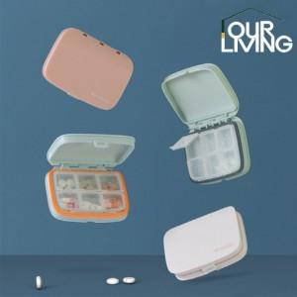

【상세/제작정보】

【인쇄/포장옵션】 | 실크 / 포장불가능

【공급단가】 | 수량 | 100~ | 300~ | 500~ | 1,000~ | 3,000~
*VAT별도 | 단가 | 4,800원 | 4,640원 | 4,480원 | 4,320원 | 4,160원

【상품 URL】 | https://easy1.co.kr:443/src/goods_detail.php?gdno=21465

